完整版
硬件规格
需求项 | 详细描述 | 选配
芯片 |  | 必选
连接方式 | 一端 2个焊盘（接主机耳机头）+ 一端 3.5mm耳机母头。 | 必选
电极片 | 3片电机 | 必选
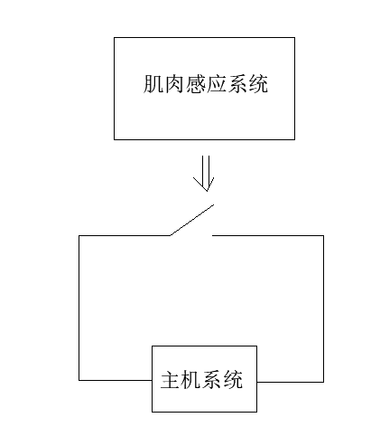
按键 | 1个按钮(开机，调节灵敏度) | 必选
交互灯光 | 1个红色状态灯：工作常亮，亏电闪烁。 | 必选
供电 | Type C 5V/1A 供电，同时给锂电池充电。插上Type C USB 线，使用USB 线供电。拔掉USB线，则切换到电池供电。 | 必选
电池 | 3.7V 1000-1500mAh 锂电池给设备供电，标准续航做到1-2天。 | 必选
设计展想 | 如图示，电极片贴到人体肌肉部位，感应系统感知肌肉作用力屏蔽掉正常值。当有肌肉作用力时控制开关管导通，作用力消失时控制开关管断开，平时感知系统处于断开状态。 | 必选
按键
开机 | 在任何情况下，插上USB 线，设备自动开机且进入常供电模式；在未插USB，长按3s，设备即开机； | 红灯常亮
关机 | 在设备开机状态下，长按3s，设备即关机。 | 指示灯熄灭
亏电 | 电量低于10%，指示灯闪烁。 | 红灯250ms频率闪烁
充电状态 | 插上USB即可充电。 | 红灯1s频率闪烁，充满红灯常亮
设计流程 | 长按3S 开/关机，开机状态短按调节灵敏度。 | A.触摸常亮红灯。B.充电慢闪红灯。C.低电量快闪红灯
功能 | 灵敏度可调，高，中，低三段式。 | 高灵敏度--LED红灯闪烁1下，250ms频率闪烁。 中灵敏度--LED红灯闪烁2下，250ms频率闪烁。 低灵敏度--LED红灯闪烁3下，250ms频率闪烁。
注意事项
类型 | 描述 | 备注
灵敏度调节 | 肌肉感应的灵敏度的调试。 | 按键长按5S循环开/关机，开机状态短按调节灵敏度。
误触风险 | 轻微肌肉动作误触。 | 需要评估
功耗问题 | 标准续航做到1-2天。

